Sheet1
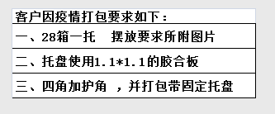
客户因疫情打包要求如下
一、28箱一托 摆放要求如所附图片
二、托盘使用1.1*1.1的胶合板
三、四角加护角，并打包带固定托盘

